Sheet1
a1 | 30 |  |  | q1 | 1.1760069062 | Px | Py | a14 | a24 |  | x | y | q1 | q2 | q1-hq | q2-hq
a2 | 20 |  |  | q2 | 4.7123846674 | 29.999932842 | 19.999971347 | 30 | 20 | 1 | 36.056 | 0 | 0.5879945871 | 4.7124171699 | -18.03784936 | 4.7118300061 | 26763 - 0.00871 x - 0.05501 y - 20.6 x*x - 20.6 y*y - 0.001487 x*y
 |  |  |  |  |  |  |  |  |  | 2 | 34.291 | 11.142 | 0.9021641615 | 4.7124001022 |  | 4.7118143856 | 3.6016 - 0.000000 x - 0.000000 y + 0.000854 x*x + 0.000854 y*y - 0.000000 x*y
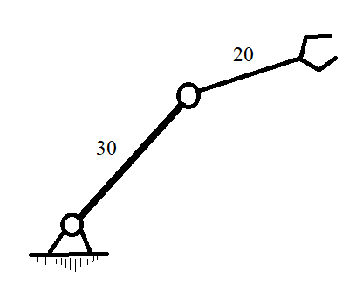
 |  |  |  |  |  |  |  |  |  | 3 | 29.17 | 21.193 | 1.2163086498 | 4.7124125924 |  | 4.7118274552
 |  | L1 | 4.5102071157E-09 |  |  |  |  |  |  | 4 | 21.193 | 29.17 | 1.5304791922 | 4.7124112653 |  | 4.7118274552
 |  | L2 | 8.209749513E-10 |  |  |  |  |  |  | 5 | 11.142 | 34.291 | 1.8446320016 | 4.7123993572 |  | 4.7118143856
 |  | L | 5.331182067E-09 |  |  |  |  | Pi | 3.1415926536 | 6 | 0 | 36.056 | 2.158788988 | 4.7124145474 |  | 4.7118300061
 |  |  |  |  |  |  |  |  |  | 7 | -11.142 | 34.291 | 2.4729589542 | 4.7123982522
 |  |  |  |  |  |  |  |  |  | 8 | -21.193 | 29.17 | 2.7871022993 | 4.71241571
 |  |  |  |  |  |  |  |  |  | 9 | -29.17 | 21.193 | 3.1012735635 | 4.7124158473
 |  |  |  |  |  |  |  |  |  | 10 | -34.291 | 11.142 | 3.4154261694 | 4.7124031702
 |  |  |  |  |  |  |  |  |  | 11 | -36.056 | 0 | 3.7295843514 | 4.7124185734
 |  |  |  |  |  |  |  |  |  | 12 | -34.291 | -11.142 | 4.0437521463 | 4.7124034787
 |  |  |  |  |  |  |  |  |  | 13 | -29.17 | -21.193 | 4.3578967454 | 4.712416249
 |  |  |  |  |  |  |  |  |  | 14 | -21.193 | -29.17 | 4.6720665486 | 4.7124162325
 |  |  |  |  |  |  |  |  |  | 15 | -11.142 | -34.291 | 4.9862190691 | 4.7124034388
 |  |  |  |  |  |  |  |  |  | 16 | 0 | -36.056 | 5.3003779209 | 4.7124187009
 |  |  |  |  |  |  |  |  |  | 17 | 11.142 | -34.291 | 5.6145461571 | 4.7124035227
 |  |  |  |  |  |  |  |  |  | 18 | 21.193 | -29.17 | 5.9286908895 | 4.7124162379
 |  |  |  |  |  |  |  |  |  | 19 | 29.17 | -21.193 | 6.2428608225 | 4.7124160837
 |  |  |  |  |  |  |  |  |  | 20 | 34.291 | -11.142 | 6.5570135187 | 4.7124031286

